Sheet1
泡泡堂V1.1开发计划
预想效果：可以在完整地图上，进行一局游戏的开始到结束，有音效，有动画，以及有重开。

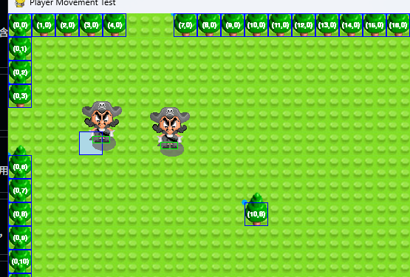
程序：
1.按照原版爆炸判定，修改泡泡杀人逻辑
2.实现1-2个游戏模式：1命模式，积分模式（选做）
3.各个硬编码的数值改为config传参模式
3.道具系统实现，拾取范围判定参考新的泡泡杀人判定
4.tiled所生成地图的代码适配
5.游戏内可视对象加入序列帧的代码适配
6.性能优化

美术，地编：
1.继续完善泡泡，人物的序列帧动画
2.继续完善音效
3.使用tiled软件完成一张地图的设计与导出

pm：
1.完成小组作业的项目报告
2.完成小组作业展示使用的PPT

